Hoja2


imc
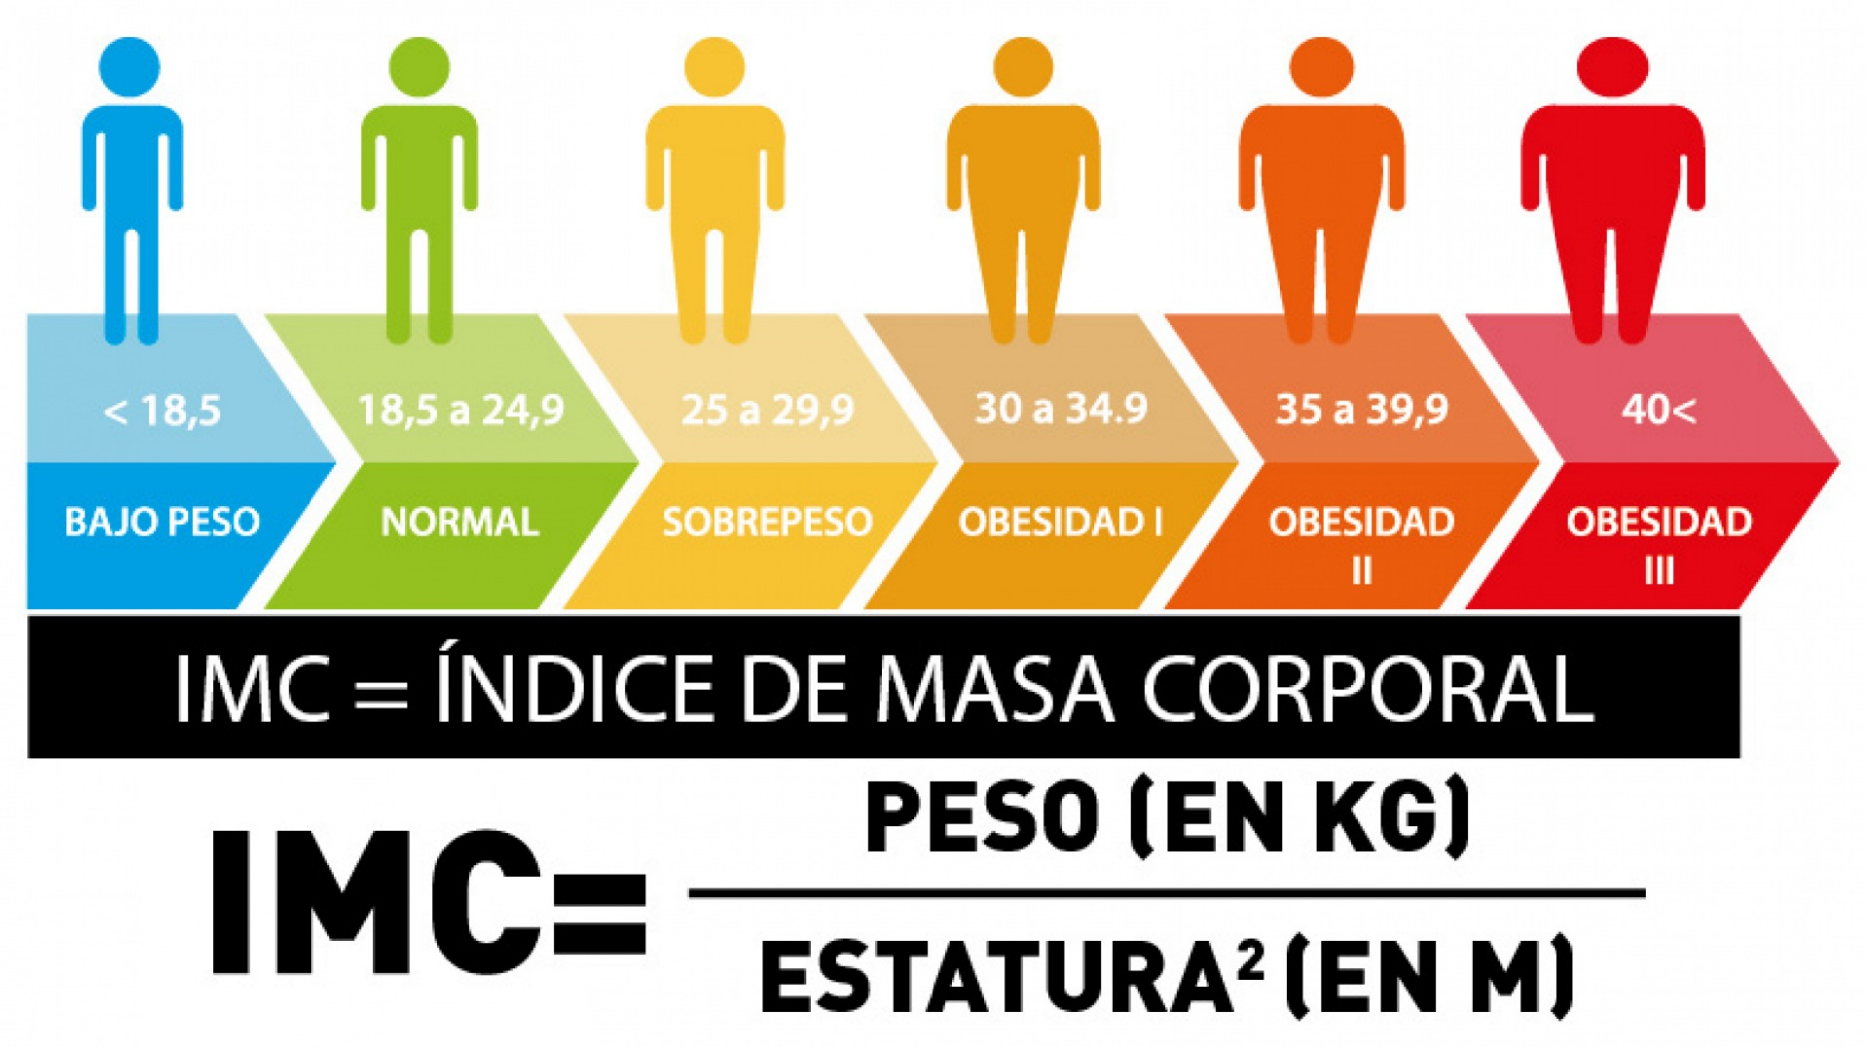
Peso | Altura | IMC | Clasificación
74 | 1.8 | 22.8 | Normal
65 | 1.72 | 22.0 | Bajo Peso
78 | 1.6 | 30.5 | Obesidad 1
120 | 1.2 | 83.3 | Obesidad 3
110 | 1.4 | 56.1 | Obesidad 3
65 | 1.8 | 20.1 | Bajo Peso
70 | 2.1 | 15.9 | Desnutrición severa
83 | 2 | 20.8 | Bajo Peso
26 | 1.76 | 8.4 | Desnutrición severa
58 | 1.9 | 16.1 | Desnutrición moderada
54 | 1.9 | 14.4 | Desnutrición severa
110 | 2.0 | 28.2 | sobrepeso
92 | 2.0 | 22.7 | Normal
150 | 1.4 | 76.5 | Obesidad 3
39 | 1.7 | 13.4 | Desnutrición severa
35 | 1.6 | 13.6 | Desnutrición severa
74 | 1.76 | 23.9 | Normal
65 | 1.9 | 18.0 | Desnutrición moderada
78 | 1.9 | 20.8 | Bajo Peso
120 | 2.0 | 30.8 | Obesidad 1
110 | 2.0 | 27.1 | sobrepeso
65 | 1.4 | 33.2 | Obesidad 1
70 | 1.7 | 24.2 | Normal
83 | 1.6 | 32.4 | Obesidad 1
26 | 1.8 | 8.0 | Desnutrición severa
58 | 1.72 | 19.6 | Bajo Peso
54 | 1.6 | 21.2 | Bajo Peso
110 | 1.2 | 76.4 | Obesidad 3
92 | 1.4 | 46.9 | Obesidad 3
150 | 1.8 | 46.3 | Obesidad 3
39 | 2.1 | 8.8 | Desnutrición severa
35 | 2 | 8.7 | Desnutrición severa

